-REGISTRO-

REVENUE MANAGEMENT ANALYST TEST

Presentado por: | Anderson Guerrero
Fecha: | 03/03/2021

RESULTADOS
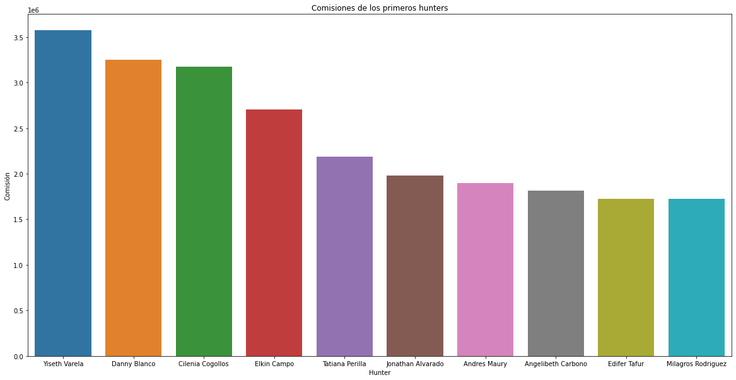
NOMBRE DEL HUNTER | VENTAS TOTALES | VENTAS DE ACTIVOS | # Activos | BASE PARA COMISION | COMISION A RECIBIR
Albeiro Chacon | 2724541.3 | 1227812 | 2 | Falso | 0
Alejandra Sanchez | 387699 | 0 | 0 | Falso | 0
Alejandro Morelly | 21449927.3 | 12881451 | 9 | Verdadero | 1030516.08
Alexander Osorio | 12891603.2 | 7390450.2 | 8 | Verdadero | 591236.016
Ana Ramos | 5095768 | 2439319 | 4 | Falso | 0
Andrea Arriaga | 6432857.4 | 5404752.5 | 5 | Falso | 0
Andres Ariza | 7000184 | 6131544 | 2 | Falso | 0
Andres Davila | 3420911 | 2684993 | 4 | Falso | 0
Andres Maury | 30874163.2 | 23737519.9 | 22 | Verdadero | 1899001.592
Andres Sandoval | 680000.1 | 0 | 0 | Falso | 0
Angelibeth Carbono | 35232001.3 | 22647169.8 | 22 | Verdadero | 1811773584
Carlos Garcia | 1769532.5 | 330478.5 | 1 | Falso | 0
Carlos Monroy | 4726279.5 | 2499924 | 5 | Falso | 0
Carolina Duran | 6533783 | 4401967 | 5 | Falso | 0
Catalina Varinas | 76221 | 0 | 0 | Falso | 0
Cilenia Cogollos | 49374909.2 | 39650292.1 | 24 | Verdadero | 3172023.368
Danny Blanco | 53893332.63 | 40643820 | 27 | Verdadero | 3251505.6
Dioser Noguera | 12264585.9 | 8824763.7 | 8 | Verdadero | 705981.096
Edgar Garcia | 6663025.8 | 3203752 | 2 | Falso | 0
Edgar Mendez | 235417.5 | 0 | 0 | Falso | 0
Edifer Tafur | 28311999.1 | 21577878.1 | 15 | Verdadero | 1726230.248
Edwin Sandoval | 13733742 | 10883154 | 12 | Verdadero | 870652.32
Elkin Campo | 37741760.7 | 33784294.3 | 17 | Verdadero | 2702743.544
Eloisa Mazillo | 17275404.94 | 14520251.1 | 14 | Verdadero | 1161620088
Erika Cruz | 11453826.5 | 8255580 | 6 | Verdadero | 660446.4
Esteban Manrique | 14844098.4 | 11339878 | 9 | Verdadero | 907190.24
Etna Duque | 7648638 | 4629950 | 3 | Falso | 0
Fabian Posada | 7297335.7 | 4072226.1 | 6 | Falso | 0
Fulvia Mestre | 2276810.8 | 1155613 | 2 | Falso | 0
Giovanni Gordillo | 5835945 | 5253895 | 4 | Falso | 0
Giovanni Mora | 2960155 | 515475 | 1 | Falso | 0
Guillermo Jaramillo | 158429 | 0 | 0 | Falso | 0
Harold Rodriguez Diaz | 12653080 | 2452456 | 5 | Verdadero | 196196.48
Jeisson Robayo | 7027858.5 | 4786584 | 4 | Falso | 0
Jeniffer Lozano | 2666747.5 | 2079297.5 | 3 | Falso | 0
Jenny Galindo | 4629284.4 | 1624166.4 | 3 | Falso | 0
Jessica Pinzon | 16381059.2 | 13051600.2 | 13 | Verdadero | 1044128.016
Jesus Arias | 426742.5 | 0 | 0 | Falso | 0
Jhonatan Bustamante | 4008871.5 | 1198475.5 | 2 | Falso | 0
Jhony Mera | 392904 | 0 | 0 | Falso | 0
Joan Romero | 1417535 | 349975 | 1 | Falso | 0
Johan Lagos | 11380012.2 | 6242958 | 6 | Verdadero | 499436.64
Johana Hernandez | 23056559.2 | 16705579.8 | 13 | Verdadero | 1336446.384
Jonathan Alvarado | 31285111.2 | 24704964.8 | 9 | Verdadero | 1976397.184
Jorge Mendoza | 268450 | 0 | 0 | Falso | 0
Jose Jimenez | 280331 | 280331 | 1 | Falso | 0
Jose Pinilla | 2005645.5 | 0 | 0 | Falso | 0
Juan Alquichides | 854253 | 0 | 0 | Falso | 0
Juan Guillermo Marin | 749784.7 | 0 | 0 | Falso | 0
Juan Pablo Gomez Daza | 402682 | 0 | 0 | Falso | 0
Julian Roncancio | 1837884.5 | 555480 | 1 | Falso | 0
Julio Gomez | 890939 | 0 | 0 | Falso | 0
Karen Tatiana Urquijo Corredor | 22827252.3 | 20277941.7 | 9 | Verdadero | 1622235336
Karina Garcia | 193450 | 0 | 0 | Falso | 0
Laura Valencia | 1356000 | 0 | 0 | Falso | 0
Leider Rodelio | 103120 | 0 | 0 | Falso | 0
Leider Rodelo | 261252.5 | 0 | 0 | Falso | 0
Leonardo Lapeira | 704832 | 293882 | 1 | Falso | 0
Lethys Rubio | 926417.6 | 626935.6 | 1 | Falso | 0
Liceth Cardoso | 23218771.4 | 11939401.3 | 13 | Verdadero | 955152104
Liliana Tejada | 5768411 | 2655020 | 4 | Falso | 0
Luis Cuellar | 1218362.5 | 0 | 0 | Falso | 0
Maira Sanchez | 13574753.5 | 11048504 | 5 | Verdadero | 883880.32
Manuel Capera | 27312789.5 | 16570562.9 | 20 | Verdadero | 1325645032
Marco Sierra | 18094567.9 | 15781768.2 | 4 | Verdadero | 1262541456
Marisel Comas | 28332416.4 | 17443166.7 | 11 | Verdadero | 1395453.336
Marisol Galvis | 13378582 | 9517507 | 13 | Verdadero | 761400.56
Mauricio Acosta | 6264730.5 | 5075737 | 6 | Falso | 0
Miguel Angel Reina | 10057012 | 9084102 | 6 | Verdadero | 726728.16
Milagros Rodriguez | 27723975.41 | 21559618.6 | 22 | Verdadero | 1724769.488
Norelys Santiago | 20903802 | 16081498.4 | 13 | Verdadero | 1286519872
Oscar Vasquez | 5827945.4 | 2182348.3 | 4 | Falso | 0
Pablo Artunduaga | 10342955.2 | 7254866.2 | 7 | Verdadero | 580389296
Pablo Vaca | 1411690 | 1411690 | 1 | Falso | 0
Ricardo Contreras | 727210 | 0 | 0 | Falso | 0
Richard Verastegui | 1523553 | 350250 | 1 | Falso | 0
Roque Yate | 57550 | 0 | 0 | Falso | 0
Ruben Gonzalez | 7690814.4 | 4303157.3 | 6 | Falso | 0
Sandra Carrillo | 14704541.01 | 12427393 | 18 | Verdadero | 994191.44
Tatiana Perilla | 36075897.3 | 27356507.5 | 24 | Verdadero | 2188520.6
Viviana Blanco | 13809751.1 | 10127190.1 | 13 | Verdadero | 810175208
Walter Linares | 266800 | 0 | 0 | Falso | 0
Williams Rojas | 4477748.01 | 2970166 | 5 | Falso | 0
Wilmer Claros | 155120 | 0 | 0 | Falso | 0
Wilmer Martinez | 1080200 | 0 | 0 | Falso | 0
Yeimy Jaimes | 2298525.5 | 0 | 0 | Falso | 0
Yenny Bolivar | 8120229.5 | 5737636.5 | 9 | Falso | 0
Yenny Mendez | 4959124 | 2294883 | 1 | Falso | 0
Yermy Carreño | 566430 | 0 | 0 | Falso | 0
Yiseth Varela | 55085684.1 | 44664061.7 | 21 | Verdadero | 3573124936
Yuri Cruz Atuesta | 520810 | 0 | 0 | Falso | 0

Proceso:
1. Inicialmente elimine los datos donde se encontraba las direcciones requeridas.
2.Elimine los clientes pagos, cuando la base de datos estaba sin direcciones repetidas
3. de la base de datos agrupe los hunters y sume sus ventas totales
4.obtuve en una colunma el numero de activos mayores a 4 pedidos por parte de las empresas que tenian como clientes y los contabilice
5.agrupe nuevamente los hunters pero estaba vez respecto a las ventas realizada solo con los activos que tenian
6. Realice un filtro o condicional que describiera quien tenian totalidad de ventas por encima de 9M y Numero de activos por encima e igual a 4
7.Genere una columna de si aplica o no la comision
8.Por ultimo con respecto a la columna anterior realice la asignacion del 8% sobre la venta de activos, para obtener su resultado.

 | Conclusiones | fig1
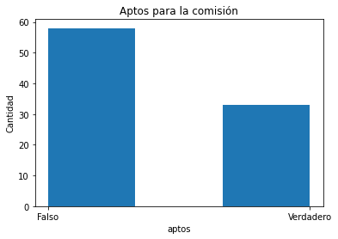

 |  | fig2

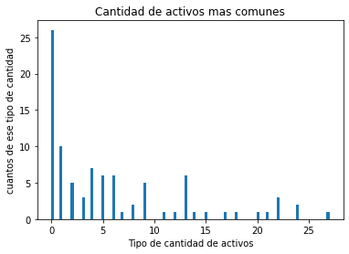

 |  | fig3

